应付核销
系统 | 查看路径 |  | 显示界面
TMS系统对账状态为“已对账”即为供方发票“已核销” | TMS系统-费用管理-应付明细 | 生成对账单 | 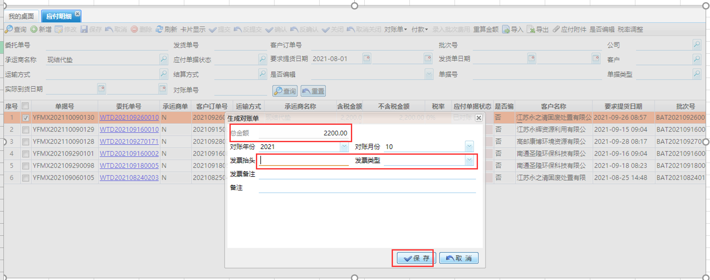
 | TMS系统-费用管理-应付对账 | 输入发票信息 | 